المؤشرات الكلية

سوق العراق للاوراق المالية
جلسة الاحد 2026/6/28 |  |  |  | تقرير أسعار الأسهم المتداولة لسوق العراق للأوراق المالية
الجلسة (110)
الاسهم المتداولة المدرجة و OTC |  |  | 1,105,143,800 |  |  | قيمة الأسهم المتداولة المدرجة و OTC |  | 1,636,434,336 |  |  | صفقات الشركات المدرجة وOTC | 1635
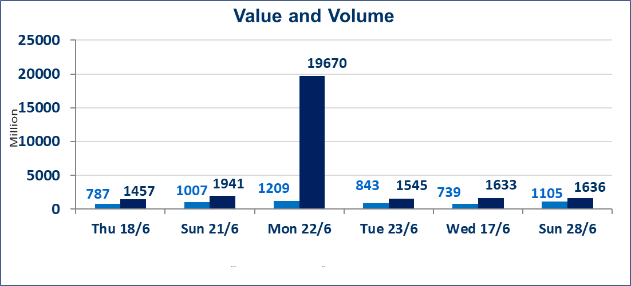
المؤشر60 ISX اليوم | 1028.21 |  | نقطة |  |  | المؤشر15 ISX اليوم | 1291.09 | نقطة
المؤشر 60 ISX السابق | 1034.28 |  | نقطة |  |  | المؤشر 15 ISX السابق | 1293.97 | نقطة
نسبة التغير | -0.59 |  | % |  |  | نسبة التغير | -0.22 | %
عدد النقاط | -6.07 |  | نقطة |  |  | عدد النقاط | -2.88 | نقطة

الشركات المدرجة | 103 | OTC | 17 | 120 |  | الشركات غير المتداولة المدرجة | 38 | OTC | 16 | 54
الشركات المتداولة | 53 | OTC | 1 | 54 |  | الشركات المرتفعة |  |  | 15
شركات الهيئة العامة |  |  |  | 4 |  | الشركات المنخفضة |  |  | 17
الموقوفة بقرار من هيأة الأوراق المالية |  |  |  | 8
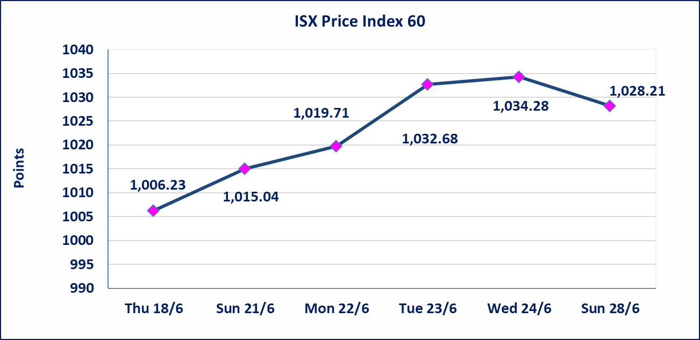
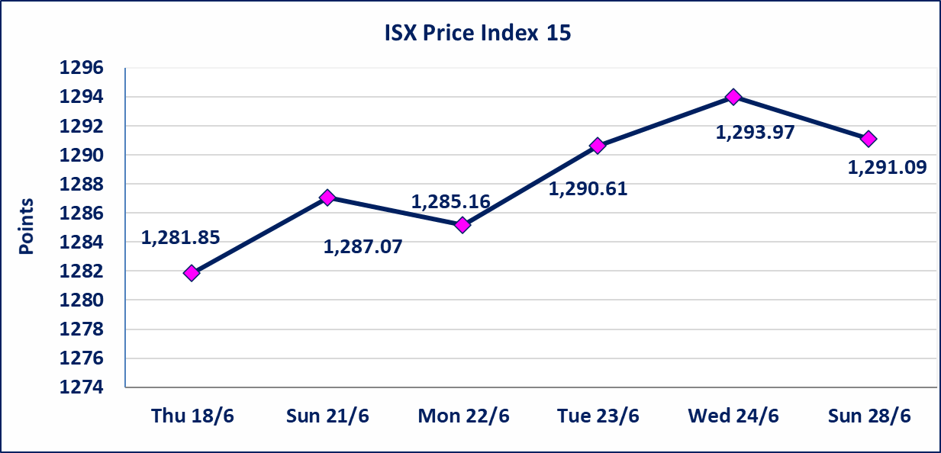

الوطنية لصناعة الاثاث (IHFI) | أرسل سوق العراق للاوراق المالية كتاب إلى شركة الوطنية لصناعة الاثاث للافصاح عن اهم الاحداث الجوهرية التي أدت إلى انخفاض سعر السهم لجلستين بكامل حدود نسبة التغير لجسلتي 6/23 و 2026/6/28.
سندات اعمار الاصدارية الثالثة | ايقاف التداول على سندات اعمار الاصدارية الثالثة فئة (1,000,000) دينار إعتباراً من جلسة الاربعاء 2026/6/24 لقرب استحقاق الفائدة النصف السنوية . وسيتم اعادة التداول اعتبارا من جلسة 2026/7/1
اليم الازرق للتجارة العامة(SYAM) | تم البدء بعمليات ايداع شهادات اسهم المساهمين لشركة اليم الازرق للتجارة العامة إعتباراً من جلسة الاربعاء 2026/6/3
الوطنية للصناعات الغذائية (INFF) | تم البدء بعمليات ايداع شهادات اسهم المساهمين لشركة الوطنية للصناعات الغذائية إعتباراً من جلسة الاحد 2026/5/24 وسيتم اطلاق التداول لحين اكمال انتهاء الاجراءات في مركز الايداع في منصة الشركات غير المدرجة ISX-OTC.
الحد الأعلى والادنى للتغير في السعر | نسبة التغير الحدود الدنيا للحركة السعرية للاسهم من (5% الى 10%) والحدود العليا من(10% الى 25%)في كافة المنصات ماعدا منصة OTC.
Web site : www.isx-iq.net E-mail : info-isx@isx-iq.net |  |  |  |  | 07834000034 - 07711211522 : ص . ب :3607 العلوية الهاتف |  |  |  |  |  | بغداد /الكرادة/ قرب المسرح الوطني /مجاور مصرف الخليج التجاري

نسبة التغير
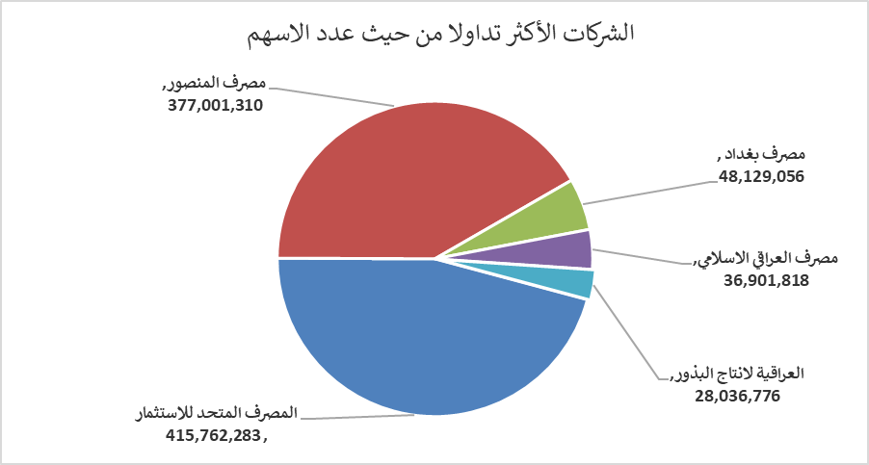
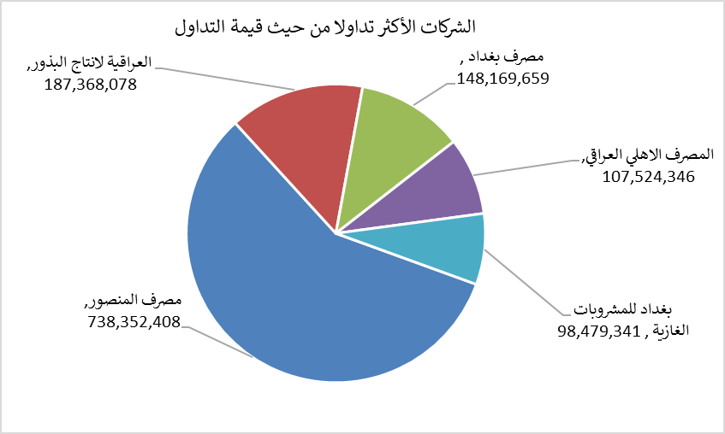
الشركات الأكثر ارتفاعاً وانخفاضاً

نسبة التغير لاسعار الاغلاق الاكثر ارتفاعاً |  |  |  | نسبة التغير لاسعار الاغلاق الاكثر انخفاضاً
اسم الشركة | اغلاق | التغير(%) | الاسهم المتداولة | اسم الشركة | اغلاق | التغير (%) | الاسهم المتداولة
مصرف ايلاف الاسلامي | 0.290 | 20.83 | 105,000 | الوطنية لصناعات الاثاث المنزلي | 0.810 | -10.00 | 307,225
مصرف كوردستان الدولي الاسلامي | 1.450 | 20.83 | 168,611 | انتاج الالبسة الجاهزة | 2.470 | -8.52 | 2,156,870
تسويق المنتجات الزراعية | 11.000 | 10.00 | 140,000 | مصرف سومر التجاري | 0.190 | -5.00 | 15,342,543
بابل للانتاج الحيواني | 7.700 | 8.45 | 55,522 | المصرف التجاري العراقي الاسلامي | 0.650 | -4.41 | 602,651
مصرف اشور الدولي | 0.310 | 6.90 | 9,203,031 | الخاتم للاتصالات | 4.060 | -2.17 | 284,054

الشركات الاكثر نشاطا حسب الاسهم المتداولة (حجم التداول) |  |  |  | الشركات الاكثر نشاطا حسب القيمة المتداولة
اسم الشركة | اغلاق | التغير(%) | الاسهم المتداولة | اسم الشركة | اغلاق | التغير (%) | القيمة المتداولة
المصرف المتحد للاستثمار | 0.060 | 0.00 | 415,762,283 | مصرف المنصور | 1.960 | -1.01 | 738,352,408
مصرف المنصور | 1.960 | -1.01 | 377,001,310 | العراقية لانتاج البذور | 6.660 | -1.77 | 187,368,078
مصرف بغداد | 3.050 | -0.65 | 48,129,056 | مصرف بغداد | 3.050 | -0.65 | 148,169,659
مصرف العراقي الاسلامي | 1.090 | 0.93 | 36,901,818 | المصرف الاهلي العراقي | 4.180 | 1.95 | 107,524,346
العراقية لانتاج البذور | 6.660 | -1.77 | 28,036,776 | بغداد للمشروبات الغازية | 6.690 | -1.04 | 98,479,341

